Лист1
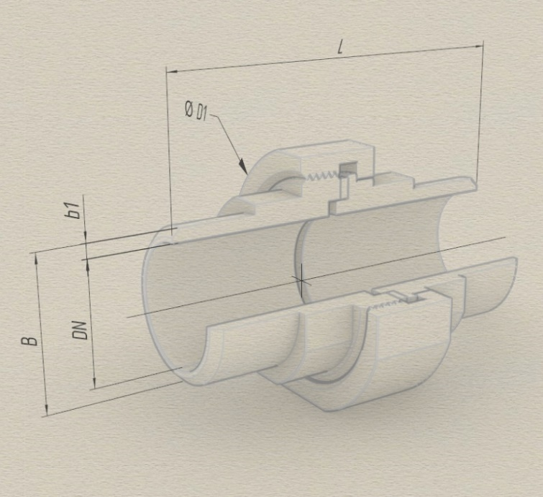 Таблица параметров для: Деталь1 |  |  |  | 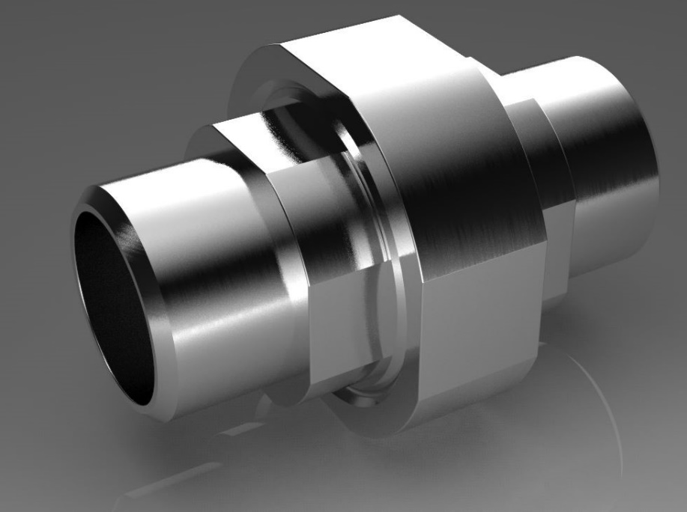
DN | B | b1 | L | D1 | Тип соединения | Обозначение
6.0 | 10.2 | 2.5 | 73.0 | 38.0 | Торцевое сварка-сварка | Ñ.Ð.Ò.Ñ-Ñ.6(10,2õ2,5)Ñò20.Ô4-73
8.0 | 13.5 | 2.8 | 73.0 | 38.0 | Торцевое сварка-сварка | Ñ.Ð.Ò.Ñ-Ñ.8(13,5õ2,8)Ñò20.Ô4-73
10.0 | 17.0 | 2.8 | 73.0 | 42.0 | Торцевое сварка-сварка | Ñ.Ð.Ò.Ñ-Ñ.10(17õ2,8)Ñò20.Ô4-73
15.0 | 21.3 | 3.2 | 87.0 | 55.0 | Торцевое сварка-сварка | Ñ.Ð.Ò.Ñ-Ñ.15(21,3õ3,2)Ñò20.Ô4-87
20.0 | 26.9 | 3.2 | 94.0 | 58.0 | Торцевое сварка-сварка | Ñ.Ð.Ò.Ñ-Ñ.20(26,9õ3,2)Ñò20.Ô4-94
25.0 | 33.7 | 3.2 | 105.0 | 68.0 | Торцевое сварка-сварка | Ñ.Ð.Ò.Ñ-Ñ.25(33,7õ3,2)Ñò20.Ô4-105
32.0 | 42.3 | 4.0 | 105.0 | 74.0 | Торцевое сварка-сварка | Ñ.Ð.Ò.Ñ-Ñ.32(42,3õ4)Ñò20.Ô4-105
32(38х3.2) | 38.0 | 3.2 | 105.0 | 74.0 | Торцевое сварка-сварка | Ñ.Ð.Ò.Ñ-Ñ.32(38õ3,2)Ñò20.Ô4-105
40.0 | 48.0 | 4.0 | 107.0 | 80.0 | Торцевое сварка-сварка | Ñ.Ð.Ò.Ñ-Ñ.40(48õ4)Ñò20.Ô4-107
50.0 | 60.3 | 4.0 | 108.0 | 95.0 | Торцевое сварка-сварка | Ñ.Ð.Ò.Ñ-Ñ.50(60,3õ4)Ñò20.Ô4-118
65.0 | 75.5 | 5.0 | 141.0 | 119.0 | Торцевое сварка-сварка | Ñ.Ð.Ò.Ñ-Ñ.65(76,5õ5)Ñò20.Ô4-141
80.0 | 89.0 | 5.0 | 142.0 | 132.0 | Торцевое сварка-сварка | Ñ.Ð.Ò.Ñ-Ñ.80(89õ5)Ñò20.Ô4-142
100(108х4) | 108.0 | 4.0 | 160.0 | 157.0 | Торцевое сварка-сварка | Ñ.Ð.Ò.Ñ-Ñ.100(108õ4)Ñò20.Ô4-160
100(114х4) | 114.0 | 4.0 | 160.0 | 157.0 | Торцевое сварка-сварка | Ñ.Ð.Ò.Ñ-Ñ.100(114õ4)Ñò20.Ô4-160

